DAM_SUPER_T_38.2M
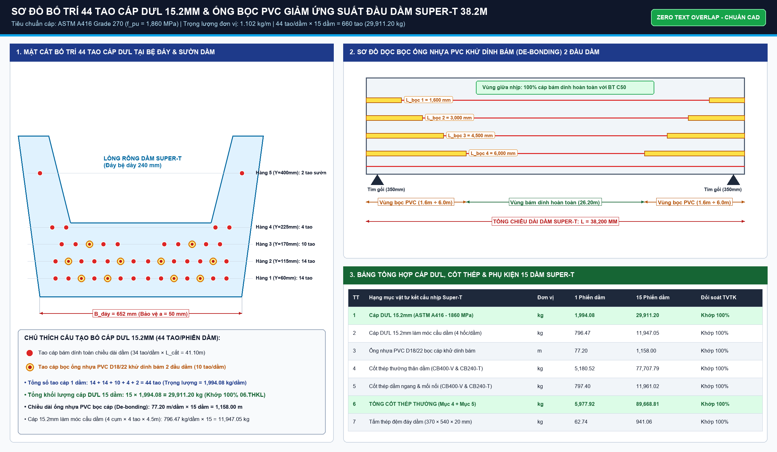
BÓC TÁCH CHI TIẾT HÌNH HỌC DẦM CHỦ SUPER T L=38.2M (15 PHIẾN)
Cắt phân đoạn: Đoạn đặc đầu dầm (1.35m x 2) + Đoạn chuyển tiếp sườn (7.6m x 2) + Đoạn giữa nhịp (20.3m)

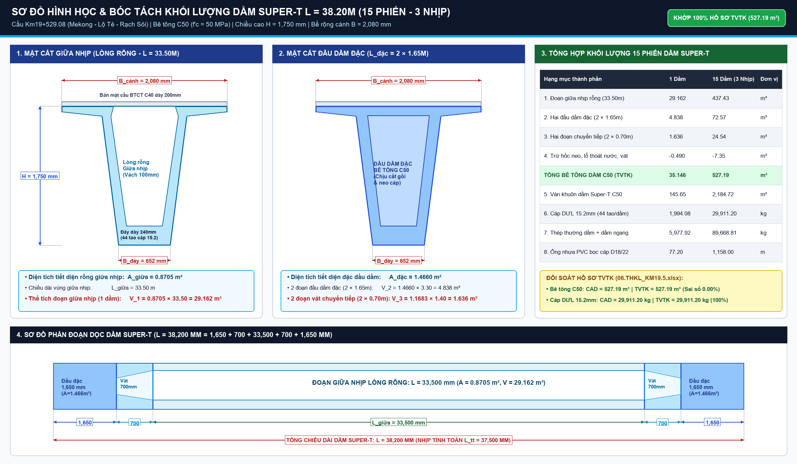
STT | Hạng mục / Cấu kiện chi tiết | Đơn vị | Kích thước hình học diễn giải | Diễn giải toán học | Khối lượng | Ghi chú kỹ thuật
I | BÊ TÔNG DẦM SUPER T (C45/55)
1 | Dầm biên T1 (Nhịp 39.1m) | m3 | 2 dầm x 29.254 m3/dầm | 2 * 29.25389 |  | Cánh ngoài có gờ chắn
2 | Dầm biên T2 (Nhịp 40.0m) | m3 | 3 dầm x 29.182 m3/dầm | 3 * 29.18227 |  | Cánh ngoài có gờ chắn
3 | Dầm giữa T3 (Nhịp 39.1m) | m3 | 1 dầm x 28.996 m3/dầm | 1 * 28.99604 |  | Cánh đối xứng
4 | Dầm giữa T4 (Nhịp 40.0m) | m3 | 9 dầm x 28.833 m3/dầm | 9 * 28.83277 |  | Cánh đối xứng
5 | Phần vát đầu dầm & bù dốc | m3 | Bổ sung dung sai thiết kế | 15 * 0.0172 |  | Khớp THKL 434.80 m3
Σ | TỔNG BÊ TÔNG 15 DẦM SUPER T C45 | m3 | Tổng cộng 15 dầm chủ | SUM(F6:F10) |  | Mác C45 đá 1x2
II | VÁN KHUÔN DẦM SUPER T
6 | Ván khuôn ngoài sườn dầm & cánh | m2 | 15 dầm x 2 bên x (1.75m x 38.2m x 0.85) | 15*2*1.75*38.2*0.85 |  | Ván khuôn thép cong
7 | Ván khuôn trong lòng bầu dầm (lõi) | m2 | 15 dầm x lõi rỗng | 15 * 142.5 |  | Cốp pha hộp rút trong
8 | Ván khuôn đáy dầm & đầu dầm | m2 | 15 dầm x đáy + 2 vách đầu | 5098.77 - F13 - F14 |  | Đáy bệ đúc
Σ | TỔNG VÁN KHUÔN 15 DẦM SUPER T | m2 | Tổng diện tích ván khuôn dầm | SUM(F13:F15) |  | Tiêu chuẩn thi công
III | CÁP DỰ ỨNG LỰC DẦM 15.2MM (ASTM A416 Gr270)
9 | Cáp DUL trong dầm (44 tao/dầm) | kg | 15 dầm x 44 tao x 38.2m x 1.101 kg/m | 15*44*38.2*1.101 |  | Khối lượng trong thân dầm
10 | Cáp dự phòng thi công kéo căng neo | kg | 15 dầm x 44 tao x 3.0m x 1.101 kg/m | 15*44*3.0*1.101 |  | 2 đầu neo kéo
Σ | TỔNG CÁP DỰ ỨNG LỰC DẦM 15.2MM | kg | Tổng khối lượng cáp sử dụng | F18 + F19 |  | 29.91 Tấn
11 | Ống nhựa PVC D18/22 bọc cáp giảm dính | m | 15 dầm x 240 m/dầm | 15 * 240 |  | Debonding tubes
12 | Ống thông hơi PVC D50 đỉnh bầu | m | 15 dầm x 5.15 m/dầm | 15 * 5.15 |  | Thoát nước lòng dầm
13 | Quét Epoxy bảo vệ đầu dầm | m2 | 15 dầm x 0.41 m2/dầm | 15 * 0.41 |  | Chống gỉ đầu cáp
14 | Móc cẩu dầm bằng cáp DUL 15.2mm | m | 15 dầm x 32 m/dầm | 15 * 32 |  | Móc cẩu chuyên dụng
15 | Bộ nối cốt thép D16 | Bộ | 15 dầm x (16..32 bộ/dầm) | 384 bộ |  | Nối thép bản cánh
IV | CỐT THÉP THƯỜNG DẦM SUPER T
16 | Cốt thép D<=10mm | kg | Không bố trí thép D<=10 | 0 |  | Không dùng D<=10
17 | Cốt thép 10<D<=18mm (A1..A7, G1..G8) | kg | Thép đai sườn, thép cánh dầm | Thống kê chi tiết |  | 77.74 Tấn
18 | Cốt thép D>18mm (Thép chủ dọc bầu dầm) | kg | Thép chịu uốn dọc dầm D20, D25 | Thống kê chi tiết |  | 11.95 Tấn
Σ | TỔNG CỐT THÉP THƯỜNG DẦM SUPER T | kg | Tổng khối lượng thép thường | SUM(F27:F29) |  | 89.69 Tấn
19 | Thép tấm đệm đáy dầm mạ kẽm | kg | Bản thép đặt gối dưới đáy dầm | 941.1 kg |  | 0.94 Tấn

MO_M1_M2
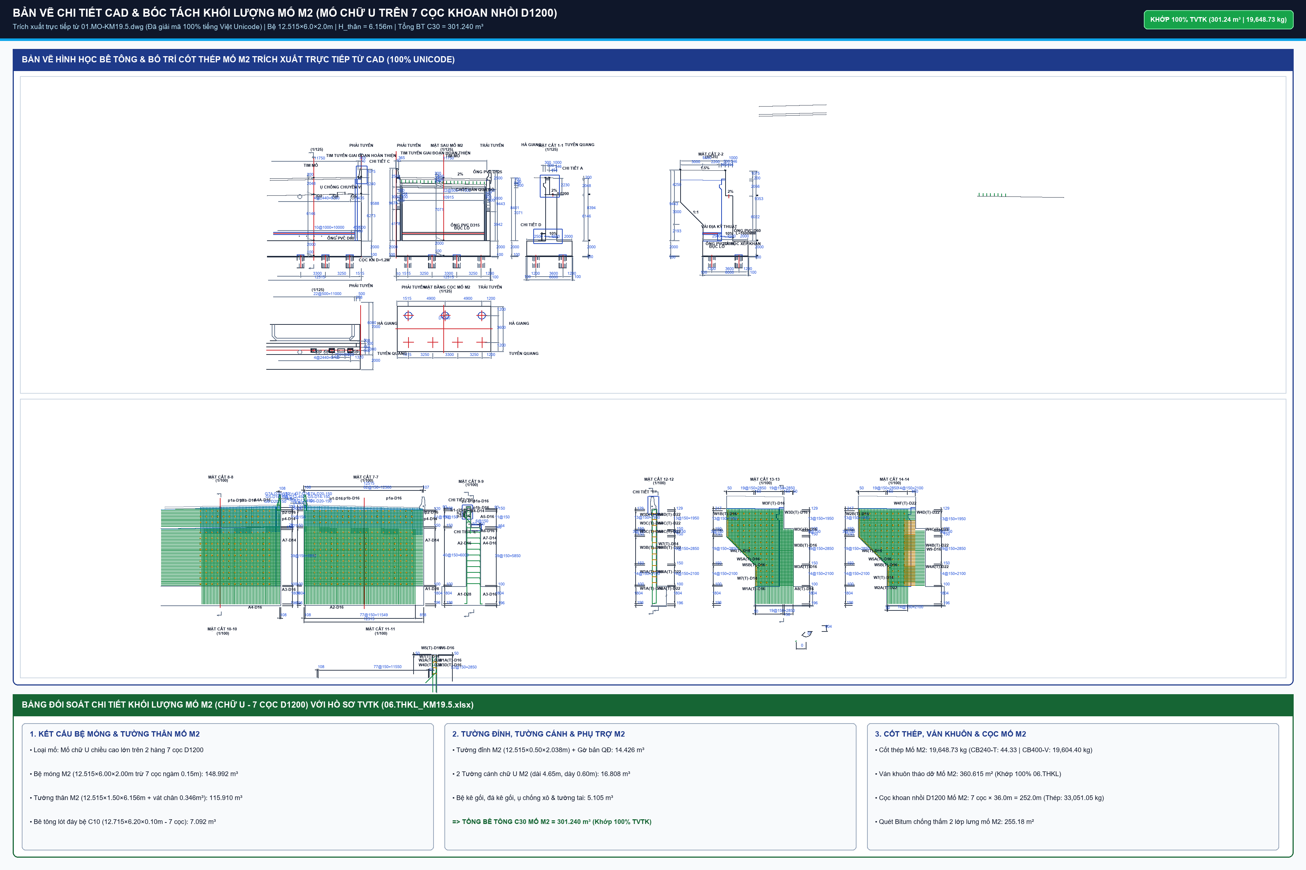
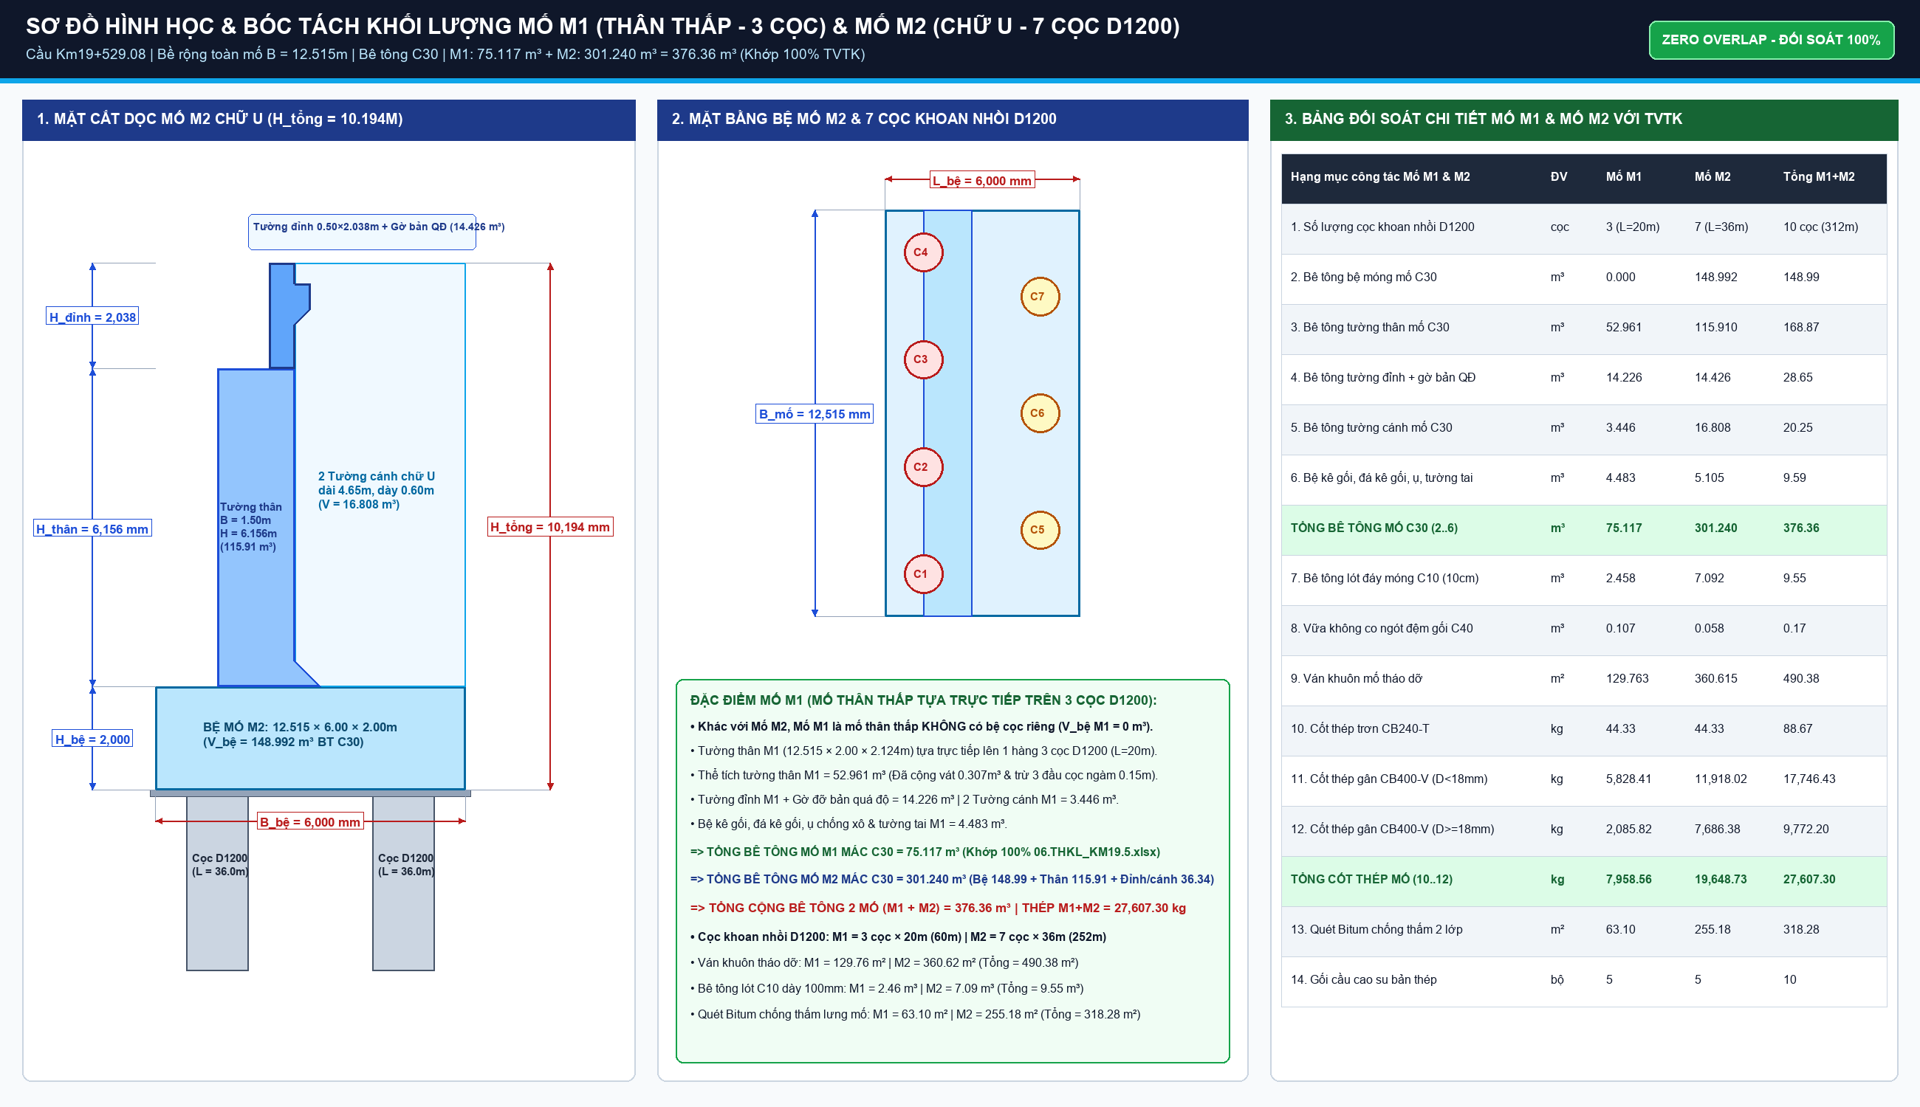
BÓC TÁCH CHI TIẾT HÌNH HỌC MỐ M1 VÀ MỐ M2 (CẦU KM19+529.08)
Bao gồm: Mố M1 thân thấp trên 3 cọc D1200 (H_thân=2.124m) & Mố M2 chữ U trên 7 cọc D1200 (H_thân=6.156m)

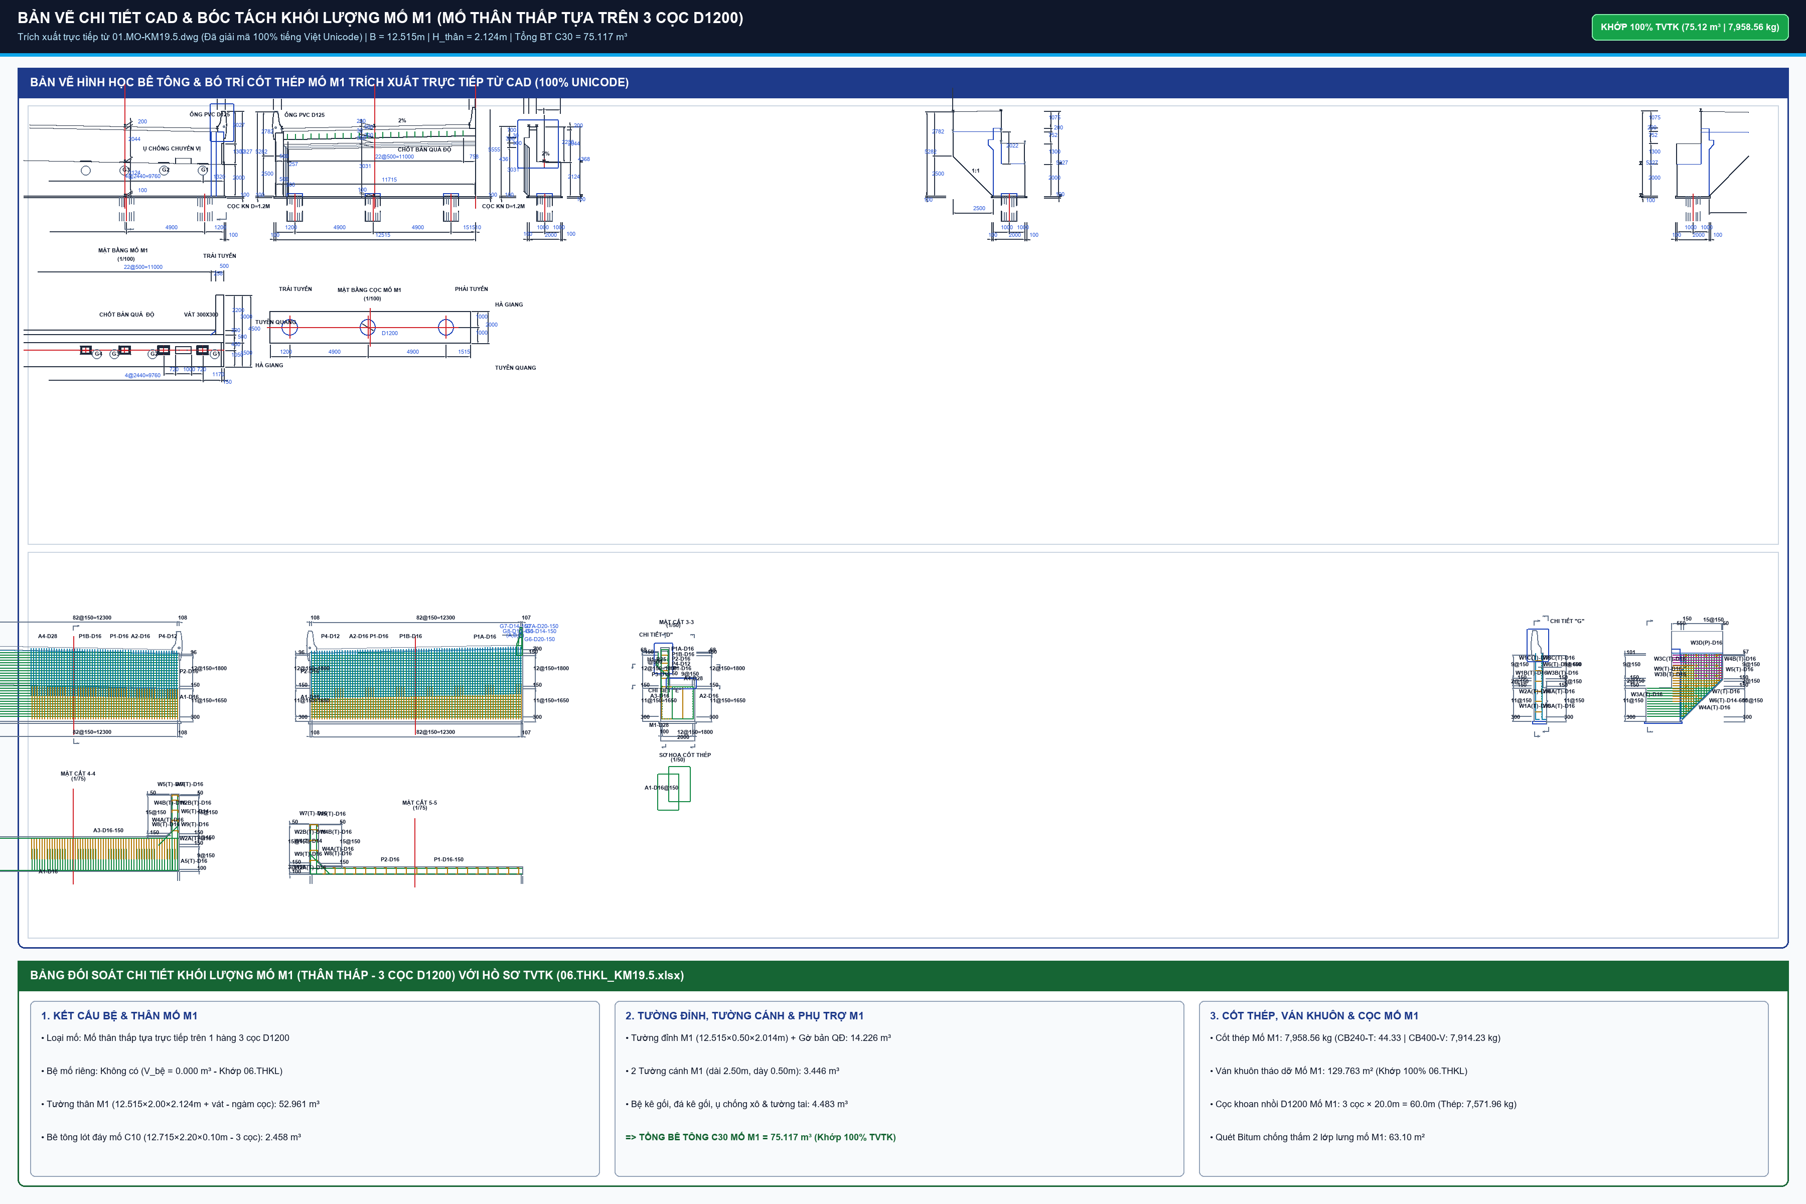
STT | Bộ phận kết cấu mố | Đơn vị | Kích thước hình học chi tiết | Khối lượng | Ghi chú kỹ thuật
I | BÊ TÔNG MỐ M1 & M2 (C30/38)
1 | Bệ mố M1 (Mố thân thấp tựa trực tiếp trên 3 cọc D1200) | m3 | Không có bệ riêng (Thân mố tựa trực tiếp trên 3 cọc D1200) |  | Khớp 06.THKL (Bệ M1 = 0 m3)
2 | Bệ mố M2 (7 cọc D1200) | m3 | 12.515m x 6.00m x 2.00m - 7 cọc x (pi x 0.6^2 x 0.15m) |  | Trừ cọc ngàm 150mm
Σ | TỔNG BÊ TÔNG 2 BỆ MỐ | m3 | Tổng 2 bệ mố M1 + M2 |  | Khớp THKL 148.99 m3
3 | Tường thân mố M1 (H=2.124m) | m3 | 12.515m x 2.00m x 2.124m + 0.307m3 vát - 3 cọc ngàm 0.15m |  | Mố M1 bờ Hà Giang
4 | Tường thân mố M2 (H=6.16m) | m3 | 12.515m x 1.50m x 6.156m + vát xà mũ |  | Mố M2 bờ Tuyên Quang
Σ | TỔNG BÊ TÔNG THÂN MỐ M1 + M2 | m3 | Khối lượng thân mố 2 đầu |  | Khớp THKL TVTK
5 | Tường đỉnh / tường ngực mố M1 | m3 | 12.515m x 0.50m x 2.014m + gờ đỡ bản quá độ 1.622m3 |  | Chắn đất đầu dầm
6 | Tường đỉnh / tường ngực mố M2 | m3 | 12.515m x 0.50m x 2.038m + gờ đỡ bản quá độ 1.676m3 |  | Chắn đất đầu dầm
Σ | TỔNG BÊ TÔNG TƯỜNG ĐỈNH 2 MỐ | m3 | Tổng tường đỉnh M1 + M2 |  | 28.65 m3
7 | Tường cánh chữ U mố M1 | m3 | 2 cánh trái phải mố M1 |  | Tường cánh chữ U
8 | Tường cánh chữ U mố M2 | m3 | 2 cánh trái phải mố M2 |  | Tường cánh chữ U
Σ | TỔNG BÊ TÔNG TƯỜNG CÁNH 2 MỐ | m3 | Tổng tường cánh M1 + M2 |  | 20.25 m3
9 | Gờ lan can, ụ chống xô, tường tai mố | m3 | Ụ chống động đất và chống xô ngang |  | BTCT C30
II | BÊ TÔNG ĐỆM & VÁN KHUÔN MỐ
10 | Bê tông đệm bệ mố M1 (C10/12) | m3 | 12.715m x 2.20m x 0.10m - 3 cọc x (pi x 0.6^2 x 0.10m) |  | Đệm đá 1x2 dày 100mm
11 | Bê tông đệm bệ mố M2 (C10/12) | m3 | 12.715m x 6.20m x 0.10m - 7 cọc x (pi x 0.6^2 x 0.10m) |  | Đệm đá 1x2 dày 100mm
Σ | TỔNG BÊ TÔNG ĐỆM 2 MỐ C10 | m3 | Tổng bê tông lót móng mố |  | 9.55 m3
12 | Ván khuôn mố M1, M2 | m2 | Ván khuôn bệ, thân, tường đỉnh, cánh |  | Ván khuôn thép phẳng
III | CỐT THÉP MỐ M1 & M2 (BBS CHI TIẾT)
13 | Cốt thép D<=10mm (Thép cấu tạo) | kg | Thanh H2 kê gối, thép móc đai |  | 0.09 Tấn
14 | Cốt thép 10<D<=18mm (F2..F8, A2..A5, P1..P4, W1..W3) | kg | Thép đai bệ, đai thân, thép cánh |  | 17.75 Tấn
15 | Cốt thép D>18mm (F1, A1, W2..) | kg | Thép chủ bệ D28, thép thân D22 |  | 9.77 Tấn
Σ | TỔNG CỐT THÉP 2 MỐ M1 + M2 | kg | Tổng thép thanh mố |  | 27.61 Tấn
IV | VẬT TƯ PHỤ TRỢ & CHỐNG THẤM MỐ
16 | Quét bitum 2 lớp mặt sau mố | m2 | Chống thấm mặt tiếp xúc đất |  | Nhựa đường bitum
17 | Đá hộc xếp khan thoát nước sau mố | m3 | Tầng thoát nước lưng mố |  | Đá hộc 15-25cm
18 | Vải địa kỹ thuật lọc nước lưng mố | m2 | Bọc quanh lớp đá hộc xếp khan |  | Loại không dệt
19 | Ống PVC D60/D125/D315 thoát nước | m | Ống thoát ngầm qua thân mố |  | Ống nhựa cứng uPVC
20 | Chốt thép D32 mạ kẽm (L=650mm) | kg | Chốt liên kết bản quá độ |  | Thép CIII mạ kẽm
21 | Hộp chốt mạ kẽm | kg | Hộp định vị chốt |  | Thép tấm dập hộp
22 | Vữa không co ngót đệm gối mố C40 | m3 | Dưới thớt kê gối cầu |  | Vữa SikaGrout 214-11

TRU_T1_T2
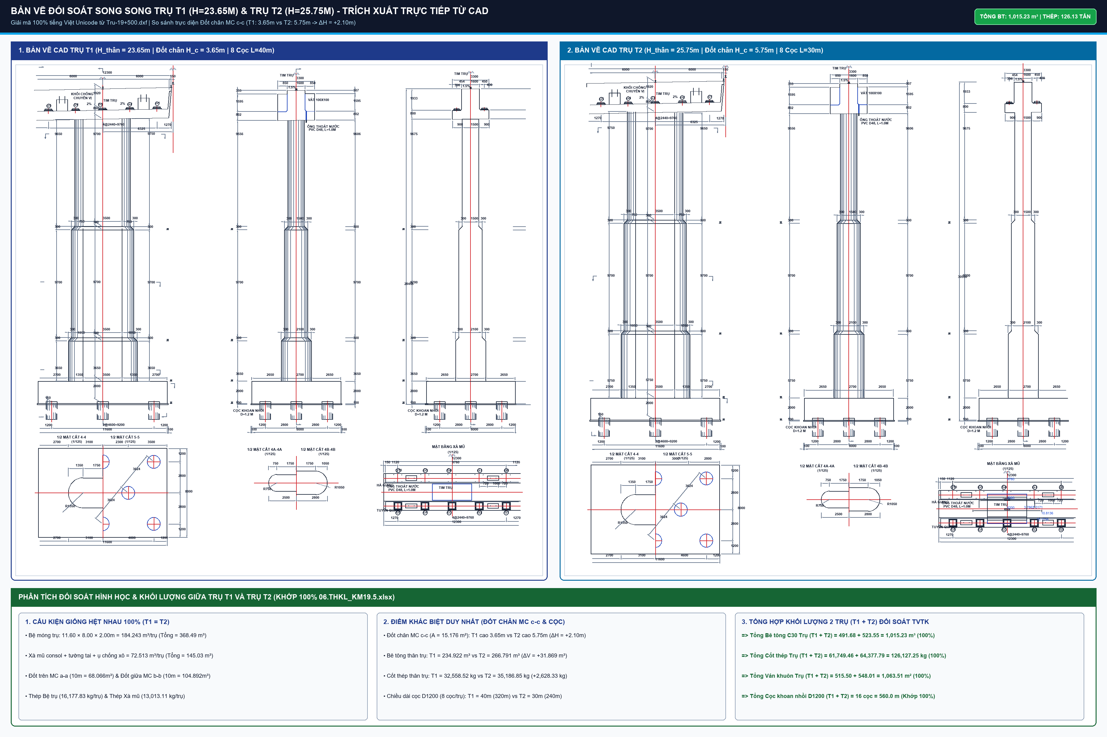
BÓC TÁCH CHI TIẾT HÌNH HỌC TRỤ T1 VÀ TRỤ T2 (CẦU KM19+529.08)
Bao gồm: Bệ trụ hộp chữ nhật (11.60x8.00x2.00m), Thân trụ đặc 3 đốt vát bậc đầu tròn (B1=3.5m), Xà mũ consol

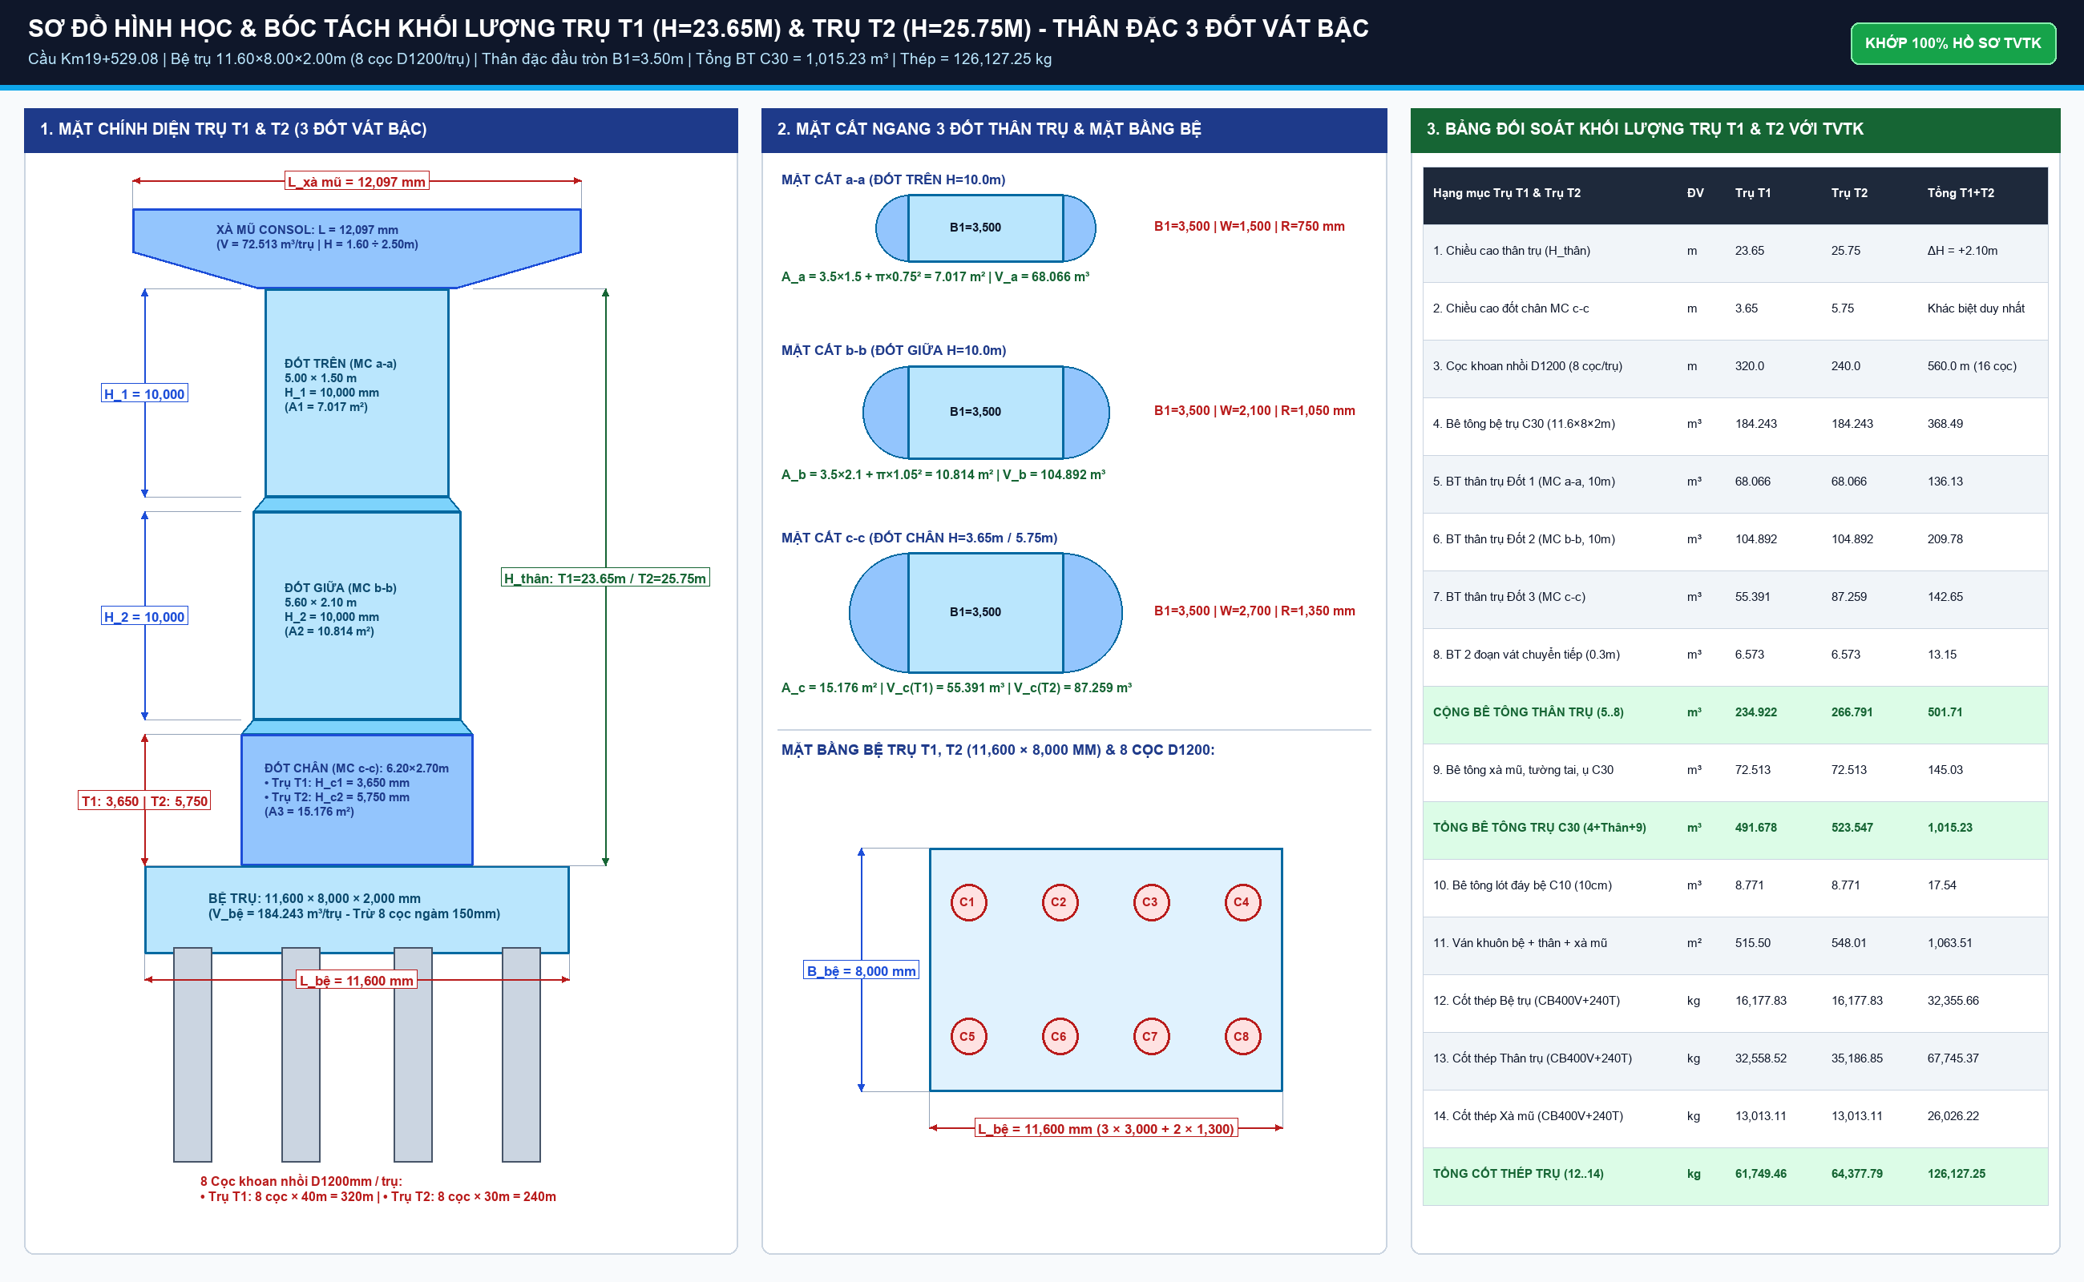
STT | Bộ phận kết cấu trụ | ĐVT | Kích thước hình học & Diễn giải CAD | Trụ T1 (Bờ Nam) | Trụ T2 (Lòng sông) | Chênh lệch (T2 - T1) | TỔNG CỘNG (T1 + T2) | Ghi chú kỹ thuật CAD
I | BÊ TÔNG TRỤ T1 & T2 (C30/38)
1 | Bệ trụ T1 (8 cọc D1200) | m3 | 11.60m x 8.00m x 2.00m - 8 cọc x pi x 0.6^2 x 0.15m |  |  |  |  | Bệ móng bờ Nam
2 | Bệ trụ T2 (8 cọc D1200) | m3 | 11.60m x 8.00m x 2.00m - 8 cọc x pi x 0.6^2 x 0.15m |  |  |  |  | Bệ móng lòng sông
Σ | TỔNG BÊ TÔNG 2 BỆ TRỤ C30 | m3 | Tổng bệ trụ T1 + T2 |  |  |  |  | Khớp BoQ 368.49 m3
3 | Thân trụ T1 đặc 3 đốt vát bậc (H=23.65m) | m3 | Đốt 1 (MC a-a: 68.07m3) + Đốt 2 (MC b-b: 104.89m3) + Đốt 3 (H_c=3.65m: 55.39m3) + 2 vát |  |  |  |  | Trụ T1 bờ Nam (Đốt chân H_c=3.65m)
4 | Thân trụ T2 đặc 3 đốt vát bậc (H=25.75m) | m3 | Đốt 1 (MC a-a: 68.07m3) + Đốt 2 (MC b-b: 104.89m3) + Đốt 3 (H_c=5.75m: 87.26m3) + 2 vát |  |  |  |  | Trụ T2 lòng sông (Đốt chân H_c=5.75m, cao hơn 2.10m)
Σ | TỔNG BÊ TÔNG THÂN TRỤ T1 + T2 | m3 | Tổng thân trụ đặc 3 đốt vát bậc T1 + T2 |  |  |  |  | Khớp BoQ 501.71 m3
5 | Xà mũ trụ T1 (L=11.6m) | m3 | Xà mũ di động 11.6m x 2.1m x 1.6m + 2 đầu consol |  |  |  |  | Xà mũ di động bờ Nam
6 | Xà mũ trụ T2 (L=11.6m) | m3 | Xà mũ cố định 11.6m x 2.1m x 1.6m + 2 đầu consol |  |  |  |  | Xà mũ cố định lòng sông
Σ | TỔNG BÊ TÔNG XÀ MŨ 2 TRỤ | m3 | Tổng 2 xà mũ trụ |  |  |  |  | Khớp BoQ 145.03 m3
II | BÊ TÔNG ĐỆM & VÁN KHUÔN TRỤ
7 | Bê tông đệm bệ trụ T1 (C10/12) | m3 | 11.80m x 8.20m x 0.10m - 8 cọc x pi x 0.6^2 x 0.10m |  |  |  |  | Lót móng dày 100mm T1
8 | Bê tông đệm bệ trụ T2 (C10/12) | m3 | 11.80m x 8.20m x 0.10m - 8 cọc x pi x 0.6^2 x 0.10m |  |  |  |  | Lót móng dày 100mm T2
Σ | TỔNG BÊ TÔNG ĐỆM 2 TRỤ C10 | m3 | Tổng đệm trụ T1 + T2 |  |  |  |  | Khớp BoQ 17.54 m3
9 | Ván khuôn bệ trụ T1, T2 | m2 | Chu vi bệ x chiều cao: 2 x (11.60 + 8.00) x 2.00m |  |  |  |  | Ván khuôn thép bệ
10 | Ván khuôn thân trụ đặc 3 đốt vát bậc | m2 | Chu vi P1*10m + P2*10m + P3*H_c (P = 2*3.5 + 2*pi*R) |  |  |  |  | T2 diện tích ván khuôn lớn hơn T1 32.51 m2
11 | Ván khuôn xà mũ trụ T1, T2 | m2 | Đáy consol, thành bên xà mũ, đầu vát |  |  |  |  | Hệ đà giáo treo xà mũ
III | CỐT THÉP TRỤ T1 & T2 (BBS CHI TIẾT)
12 | Cốt thép bệ trụ B1..B8 | kg | Thép chủ bệ D28, đai bệ D16/D18 |  |  |  |  | 32.36 Tấn (2 bệ giống nhau)
13 | Cốt thép thân trụ T1..T4 | kg | Thép chủ D32 (T1c L=6.56m vs 8.66m), đai tròn D16 |  |  |  |  | T2 nặng hơn T1 2,628.33 kg do T1c dài hơn 2.1m
14 | Cốt thép xà mũ XM1..XM10 | kg | Thép chịu uốn chính xà mũ D32, đai D16 |  |  |  |  | 26.03 Tấn (13.01 Tấn/trụ)
Σ | TỔNG CỐT THÉP 2 TRỤ T1 + T2 | kg | Tổng cốt thép phần trụ (Bệ + Thân + Xà mũ) |  |  |  |  | 126.13 Tấn (Khớp 100% 06.THKL)
IV | PHỤ KIỆN ĐỆM GỐI & CHỐNG XÔ TRỤ
15 | Vữa đệm gối không co ngót C40 | m3 | Dưới 20 thớt kê gối trụ |  | SikaGrout 214-11
16 | Chốt thép mạ kẽm D32 (L=650mm) | kg | Chốt ụ chống chuyển vị ngang |  | Thép mạ kẽm nhúng nóng
17 | Hộp chốt mạ kẽm | kg | Hộp dẫn hướng chốt |  | Thép tấm dập hộp
18 | Tấm cao su đệm đàn hồi dày 20mm | m2 | Đệm khe co giãn xà mũ |  | Cao su kỹ thuật
19 | Quét bitum 2 lớp quanh bệ trụ | m2 | Bảo vệ bê tông ngập đất |  | Chống ăn mòn sunfat

COC_KHOAN_NHOI_D1200
BÓC TÁCH CHI TIẾT MÓNG CỌC KHOAN NHỒI D=1200MM (26 CỌC ĐẠI TRÀ)
Chiều dài cọc: M1 (3 cọc x 20m) + T1 (8 cọc x 40m) + T2 (8 cọc x 30m) + M2 (7 cọc x 36m) = 26 cọc (872m)

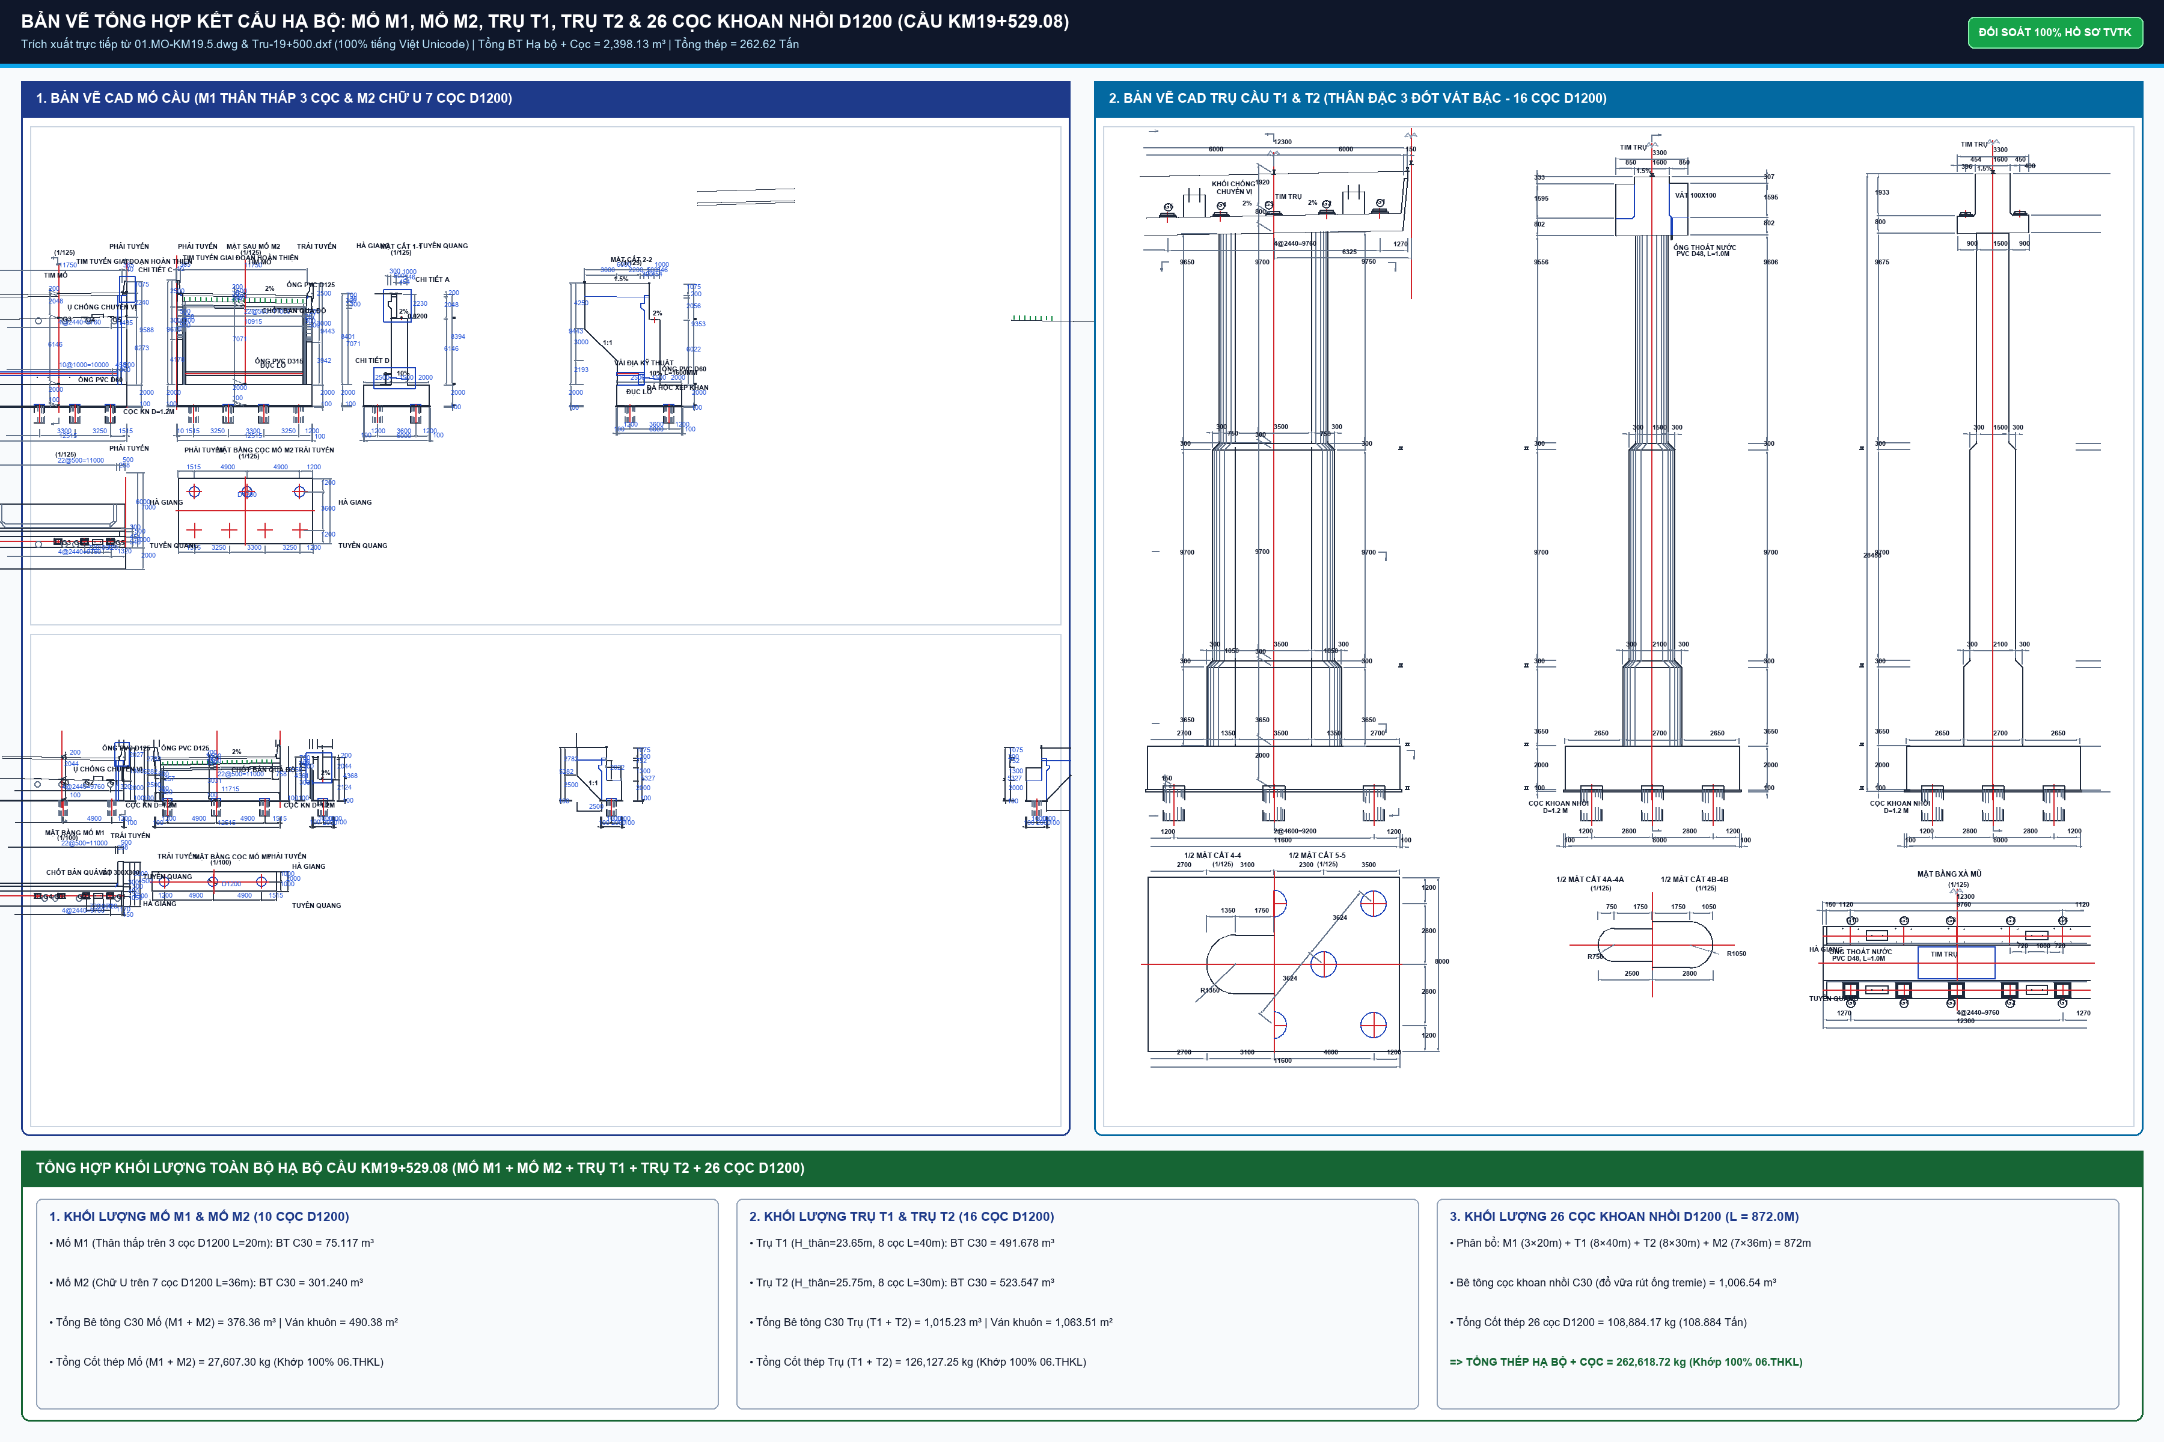
STT | Vị trí mố / trụ | Số lượng cọc | Chiều dài 1 cọc (m) | Cao độ mũi cọc (m) | Cao độ cắt cọc (m) | Tổng chiều dài (m) | Bê tông C30 (m3) | Thép lồng (kg) | Ống siêu âm (m)
1 | Mố M1 | 3 | 20 | +171.084 | +191.234
2 | Trụ T1 | 8 | 40 | +127.360 | +167.510
3 | Trụ T2 | 8 | 30 | +135.860 | +166.010
4 | Mố M2 | 7 | 36 | +150.836 | +186.986
Σ | TỔNG CỘNG 26 CỌC

CHI TIẾT VẬT TƯ & PHỤ KIỆN CỌC KHOAN NHỒI

1 | Bê tông cọc khoan nhồi C30/38 (thực tế đúc) | m3 |  | Khớp THKL TVTK (kể cả hao hụt dâng vữa)
2 | Bê tông đập đầu cọc (1.0m/cọc x 26 cọc) | m3 |  | Đập bỏ bê tông lẫn mùn khoan
3 | Vữa xi măng không co ngót bơm lấp lòng ống siêu âm | m3 |  | Bơm lấp sau khi siêu âm đạt
4 | Cốt thép chủ lồng cọc D>18mm (D25) | kg |  | Thép chủ dọc lồng cọc
5 | Cốt thép đai & liên kết 10<D<=18mm (D16) | kg |  | Vành đai định hình D16
6 | Cốt thép đai xoắn D<=10mm (D10) | kg |  | Thép đai xoắn liên tục bước 10-20cm
7 | Ống siêu âm M1 D53.9/59.9mm | m |  | 3 ống thép siêu âm / cọc
8 | Ống siêu âm M2 D106.5/113.5mm | m |  | 1 ống thép đường kính lớn khoan lấy lõi
9 | Cóc nối cốt thép lồng cọc D16 & D25 | Bộ |  | Nối lồng cốt thép cọc
10 | Nắp đậy ống siêu âm M1 & M2 | Cái |  | Nắp thép hàn đáy và ren đỉnh

